Estadísticas
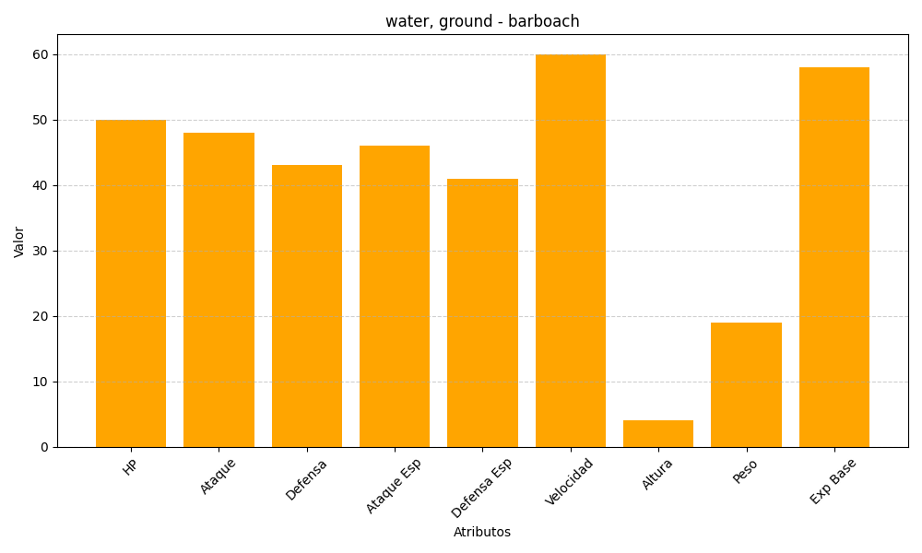
ID | Nombre | Tipo | HP | Ataque | Defensa | Ataque Especial | Defensa Especial | Velocidad | Altura | Peso | Experiencia Base
339 | barboach | water, ground | 50 | 48 | 43 | 46 | 41 | 60 | 4 | 19 | 58

